画面設計書(サンプル画面)
機能設計書 |  |  |  |  |  |  |  |  |  |  |  |  | システム名 |  |  |  |  | サブシステム名 |  |  |  | 機能名 |  |  |  |  |  |  |  |  |  |  |  |  |  | 作成日 |  | 作成者 | 更新日 | 更新者
 |  |  |  |  |  |  |  |  |  |  |  |  | 統一WMS |  |  |  |  | 列マスタ |  |  |  | 列マスタ |  |  |  |  |  |  |  |  |  |  |  |  |  | 2022-07-14 |  | 〇〇 〇〇 | 2022-07-20 | 〇〇 〇〇

 | 【画面イメージ】 |  |  |  |  |  |  |  |  |  |  |  |  |  |  |  |  |  |  |  |  |  |  |  |  |  |  |  |  |  | 【機能概要】
 |  |  |  |  |  |  |  |  |  |  |  |  |  |  |  |  |  |  |  |  |  |  |  |  |  |  |  |  |  |  |  | ・ | 列マスタテーブルのマスタメンテナンスを行う昨日
 | ダイソーWMS
(5)
 | 戻る |  | 列 一覧
メッセージの表示が表示される
(1)
(2)
(3)
 |  |  |  |  | エリアコード： |  |  |  | ▼ |  |  | 列グループコード： |  |  |  |  | ▼ |  |  | 列コード：
 |  |  |  |  |  |  |  |  |  |  |  |  |  |  |  |  |  |  |  |  |  |  |  |  |  |  |  |  |  |  | 【画面概要】
 |  |  |  |  | 左右区分： |  |  |  | ▼ |  |  |  |  |  |  |  |  |  |  |  |  |  |  |  |  |  | 検索 |  |  |  |  | ・ | 列の条件設定および検索
(4)
 |  |  |  |  |  |  |  |  |  |  |  |  |  |  |  |  |  |  |  |  |  |  |  |  |  |  |  |  |  |  |  | ・ | 各列の詳細情報への遷移

(6)
(7)
(8)
(9)
(10)
(11)
(13)
(14)
(15)
(16)
(12)
 |  | No. | エリア | 列グループ |  |  | 列 | 列名称 |  |  | 列区分 |  |  | 左右区分 |  | 登録日時 |  |  |  |  | 登録ユーザー |  | 更新日時 |  |  |  | 更新ユーザー |  |  |  | 【ボタン】
 |  | 1 | 1Z | AA |  |  | A1 | 列1 |  |  | 1 |  |  | 左 |  | 2022/07/03 12:34:56 |  |  |  |  | 大創 太郎 |  | 2022/07/03 12:34:56 |  |  |  | 大創 太郎 |  |  |  |  |  | 項目 |  | 概要
 |  | 2 | 1Z | AA |  |  | A2 | 列2 |  |  | 1 |  |  | 右 |  | 2022/07/03 12:34:56 |  |  |  |  | 大創 太郎 |  | 2022/07/03 12:34:56 |  |  |  | 大創 太郎 |  |  |  |  |  | 戻る |  | 起動元画面へ戻る。

 |  |  |  |  |  |  |  |  |  |  |  |  |  |  |  |  |  |  |  |  |  |  |  |  |  |  |  |  |  |  |  |  | 検索 |  | 項目入力部の内容を検索条件として、
 |  |  |  |  |  |  |  |  |  |  |  |  |  |  |  |  |  |  |  |  |  |  |  |  |  |  |  |  |  |  |  |  |  |  | データを検索し一覧に表示する。
 |  |  |  |  |  |  |  |  |  |  |  |  |  |  |  |  |  |  |  |  |  |  |  |  |  |  |  |  |  |  |  |  | 新規登録 |  | 列 新規登録画面へ遷移する。

 |  |  |  |  |  |  |  |  |  |  |  |  |  |  |  |  |  |  |  |  |  |  |  |  |  |  |  |  |  |  |  |  | 更新 |  | 列 編集画面へ遷移する。

 |  |  |  |  |  |  |  |  |  |  |  |  |  |  |  |  |  |  |  |  |  |  |  |  |  |  |  |  |  |  |  |  | 削除 |  | 選択しているレコードを削除する。

 |  |  |  |  |  |  |  |  |  |  |  |  |  |  |  |  |  |  |  |  |  |  |  |  |  |  |  |  |  |  | 【権限仕様】

 |  |  |  |  |  |  |  |  |  |  |  |  |  |  |  |  |  |  |  |  |  |  |  |  |  |  |  |  |  |  | 【備考】

 |  |  |  |  |  |  |  |  |  |  |  |  |  |  |  |  |  |  |  |  |  |  |  |  |  |  |  |  |  |  |  |  | 削除条件
 |  |  |  |  |  |  |  |  |  |  |  |  |  |  |  |  |  |  |  |  |  |  |  |  |  |  |  |  |  |  |  |  | ・ | 削除対象の列に属するロケーションマスタが存在している場合、削除は出来ない事とする
 |  |  |  |  |  |  |  |  |  |  |  |  |  |  |  |  |  |  |  |  |  | 新規登録 |  | 更新 |  |  |  | 削除 |  |  |  |  |  | ※列マスタの削除は紐づくロケーションマスタをすべて削除した状態でのみ可能とする

 | 【画面項目定義】

No |  | 画面項目名 |  |  |  | ラベル名 |  |  | 項目ID | 取得テーブル |  |  |  |  | 上位 | 種別 |  |  | 表示仕様 |  |  | 必須 |  |  | 型 | 桁 |  |  | 入力制限 | 入力制限備考 |  |  |  |  |  |  | 備考
↓ヘッダー
1 |  | エリアコード |  |  |  | エリアコード |  |  | cmbAreaCode | - |  |  |  |  |  | コンボボックス |  |  | 活性 |  |  |  |  |  | 文字列 | 4
2 |  | 列グループコード |  |  |  | 列グループコード |  |  | cmbBankGroupCode | - |  |  |  |  |  | コンボボックス |  |  | 活性 |  |  |  |  |  | 文字列 | 5 |  |  |  | 検索条件欄のエリアコードに紐づく列グループの一覧をコンボボックスで選択可能とする
3 |  | 列コード |  |  |  | 列コード |  |  | txtBankCode | - |  |  |  |  |  | テキストエリア |  |  | 活性 |  |  |  |  |  | 文字列 | 5 |  |  |  | 曖昧検索可(前方、後方両方)
4 |  | 左右区分 |  |  |  | 左右区分 |  |  | cmbLRKbn | - |  |  |  |  |  | コンボボックス |  |  | 活性 |  |  |  |  |  | 文字列 | 1
5 |  | エラーメッセージ |  |  |  | エラーメッセージ |  |  | txtMessage | - |  |  |  |  |  | テキストエリア |  |  | 非活性 |  |  |  |  |  | 文字列
↓一覧
6 |  | No. |  |  |  | No. |  |  | RowNumber | - |  |  |  |  |  | ラベル |  |  | 非活性 |  |  |  |  |  | 文字列 | -
7 |  | ロケエリアコード |  |  |  | エリア |  |  | AreaCd | TBL_WMS.MstBank |  |  |  |  |  | ラベル |  |  | 非活性 |  |  |  |  |  | 文字列 | 4
8 |  | 列グループコード |  |  |  | 列グループ |  |  | BankGroupCd | TBL_WMS.MstBank |  |  |  |  |  | ラベル |  |  | 非活性 |  |  |  |  |  | 文字列 | 5
9 |  | 列コード |  |  |  | 列 |  |  | BankCd | TBL_WMS.MstBank |  |  |  |  |  | ラベル |  |  | 非活性 |  |  |  |  |  | 文字列 | 5
10 |  | 列名称 |  |  |  | 列名称 |  |  | BankName | TBL_WMS.MstBank |  |  |  |  |  | ラベル |  |  | 非活性 |  |  |  |  |  | 文字列 | 40
11 |  | 列区分 |  |  |  | 列区分 |  |  | BankKbn | TBL_WMS.MstBank |  |  |  |  |  | ラベル |  |  | 非活性 |  |  |  |  |  | 文字列 | 2
12 |  | 左右区分 |  |  |  | 左右区分 |  |  | LRKbn | TBL_WMS.MstBank |  |  |  |  |  | ラベル |  |  | 非活性 |  |  |  |  |  | 文字列 | 1
13 |  | 登録日時 |  |  |  | 登録日時 |  |  | AddDatetime | TBL_WMS.MstBank |  |  |  |  |  | ラベル |  |  | 非活性 |  |  |  |  |  | 文字列 | 19
14 |  | 登録ユーザー名 |  |  |  | 登録ユーザー |  |  | AddUser | TBL_WMS.MstLoginInfo |  |  |  |  |  | ラベル |  |  | 非活性 |  |  |  |  |  | 文字列 | 30
15 |  | 更新日時 |  |  |  | 更新日時 |  |  | UpdateDatetime | TBL_WMS.MstBank |  |  |  |  |  | ラベル |  |  | 非活性 |  |  |  |  |  | 文字列 | 19
16 |  | 更新ユーザー名 |  |  |  | 更新ユーザー |  |  | UpdateUser | TBL_WMS.MstLoginInfo |  |  |  |  |  | ラベル |  |  | 非活性 |  |  |  |  |  | 文字列 | 30
↓ボタン
- |  | 戻るボタン |  |  |  | 戻る |  |  |  | - |  |  |  |  |  | ボタン |  |  | 活性
- |  | 検索ボタン |  |  |  | 検索 |  |  | btn_Search | - |  |  |  |  |  | ボタン |  |  | 活性
- |  | 新規登録ボタン |  |  |  | 新規登録 |  |  | btn_Regist | - |  |  |  |  |  | ボタン |  |  | 活性
- |  | 更新ボタン |  |  |  | 更新 |  |  | btn_Fix | - |  |  |  |  |  | ボタン |  |  | 活性
- |  | 削除ボタン |  |  |  | 削除 |  |  | btn_Delete | - |  |  |  |  |  | ボタン |  |  | 活性

テーブル定義書が作成されたのちに、記載する

画面設計書(購入手続き画面)
画面設計書 |  |  | システムID |  | 20230711NHIH22000X001-016 |  | 改訂日 | 2026-07-03 |  |  | No. | 16
 |  |  | システム名称 |  | 0 |  | 改訂者 | HAL太郎

画面設計書-画面名

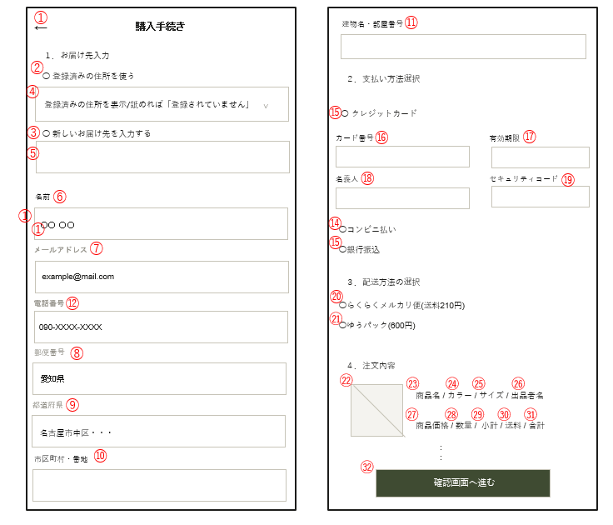

No | 画面項目名 | ラベル名 |  | 項目ID |  | 取得テーブル |  |  | 上位 | 種別 |  |  | 表示仕様 | 必須 | 型 | 桁 |  | 入力制限 | 入力制限備考 | 備考
↓header
1 | 戻る | 戻る |  | Return |  | - |  |  |  | 種別 |  |  | 活性 |  |  |  |  |  |  | 前の画面に戻る
↓main
2 | 登録済み住所 | 登録済み住所 |  | Registered address |  | m_member |  |  |  | ラジオ |  |  | 活性 |  | 整数 |  |  |  |  | 登録済み住所を使用する場合選択
3 | 新しい住所 | 新しい住所 |  | New address |  | m_member |  |  |  | ラジオ |  |  | 活性 |  | 整数 |  |  |  |  | 新しい住所を登録する場合選択
4 | 登録済み住所使用リスト | 登録住所 |  | addressList |  | m_member |  |  |  | プルダウン |  |  | 活性 |  | 文字列 |  |  |  |  | 登録済み住所を表示
5 | 新しい住所入力 | 住所入力 |  | New address input |  | m_member |  |  |  | テキスト |  |  | 活性 |  | 文字列 |  | 225 |  |  | 新しい配送先住所を登録してもらう
6 | お名前 | お名前 |  | name |  | m_member |  |  |  | テキスト |  |  | 活性 |  | 文字列 | 20 |  |  |  | 名前を表示
7 | メールアドレス | メールアドレス |  | Email |  | m_member |  |  |  | テキスト |  |  | 活性 |  | 文字列 |  | 20 |  |  | メールアドレスを表示
8 | 郵便番号 | 郵便番号 |  | postalCode |  | m_member |  |  |  | テキスト |  |  | 活性 |  | 文字列 |  | 7 | 数字のみ | ハイフン可 | 郵便番号表示
9 | 都道府県 | 都道府県 |  | prefecture |  | m_member |  |  |  | プルダウン |  |  | 活性 |  | 文字列 |  |  |  |  | 都道府県表示
10 | 市区町村・番地 | 市区町村・番地 |  | addressList |  | m_member |  |  |  | テキスト |  |  | 活性 |  | 文字列 | 225 |  |  |  | 市区町村・番地を表示
11 | 建物名・部屋番号（任意） | 建物名・部屋番号 |  | aptRoom |  | m_member |  |  |  | テキスト |  |  | 活性 |  | 文字列 | 50 |  |  |  | 建物名・部屋番号を表示
12 | 電話番号 | 電話番号 |  | telNumber |  | m_member |  |  |  | テキスト |  |  | 活性 |  | 文字列 | 20 |  | 数字のみ | ハイフン可 | 電話番号を表示
13 | 銀行振込 | 銀行振込 |  | Bank transfer |  | - |  |  |  | ラジオ |  |  | 活性 |  | 整数 |  |  |  |  | 銀行振込の場合選択
14 | コンビニ支払い | コンビニ支払い |  | Convenience store payment |  | - |  |  |  | ラジオ |  |  | 活性 |  | 整数 |  |  |  |  | コンビニ支払いの場合選択
15 | クレジット支払い | クレジット支払い |  | Credit payment |  | - |  |  |  | ラジオ |  |  | 活性 |  | 整数 |  |  |  |  | クレジット支払いの場合選択
16 | カード番号 | カード番号 |  | cardNumber |  | - |  |  |  | テキスト |  |  | 活性 |  | 数値 |  |  | 数字のみ |  | カード番号の入力欄
17 | 有効期限 | 有効期限 |  | cardExpire |  | - |  |  |  | テキスト |  |  | 活性 |  | 文字列 | 19 |  | 数字＋記号 | スラッシュ可 | 有効期限の入力欄
18 | 名義人 | 名義人 |  | cardHolder |  | - |  |  |  | テキスト |  |  | 活性 |  | 文字列 |  | 20 | 数字のみ |  | 名義人の入力欄
19 | セキュリティコード | セキュリティコード |  | cardCvv |  | - |  |  |  | テキスト |  |  | 活性 |  | 整数 | 4 |  |  |  | セキュリティコードの入力
20 | メルカリ便 | メルカリ便 |  | merukaribin |  | - |  |  |  | ラジオ |  |  | 活性 |  | 数値 |  |  |  |  | メルカリ便の場合選択
21 | ゆうパック | ゆうパック |  | yuupakku |  | - |  |  |  | ラジオ |  |  | 活性 |  | 数値 |  |  |  |  | ゆうパックの場合選択
22 | 商品画像 | 商品画像 |  | ProductImage |  | m_Image |  |  |  | 画像 |  |  | 活性 |  | 数値 |  |  |  |  | 商品画像を表示
23 | 商品名 | 商品名 |  | ProductName |  | m_Secondhand clothes |  |  |  | ラベル |  |  | 活性 |  | 文字列 | 20 |  |  |  | 商品名を表示
24 | カラー | カラー |  | Color |  | m_Color info |  |  |  | ラベル |  |  | 活性 |  | 文字列 |  | 20 |  |  | 商品のカラーを表示
25 | サイズ | サイズ |  | size |  | m_size |  |  |  | ラベル |  |  | 活性 |  | 文字列 |  | 20 |  |  | 商品のサイズを表示
26 | 出品者名 | 出品者名 |  | Seller Name |  | m_member |  |  |  | ラベル |  |  | 活性 |  | 文字列 |  | 20 |  |  | 商品を出品した会員名を表示
27 | 価格 | 商品価格 |  | Price |  | m_Secondhand clothes |  |  |  | ラベル |  |  | 活性 |  | 文字列 | 5 |  |  |  | 商品の価格を表示
28 | 数量 | 数量 |  | ProductQty |  | t_cart |  |  |  | ラベル |  |  | 活性 |  | 数値 |  |  |  |  | 注文商品の数量
29 | 小計 | 小計 |  | subtotal |  | - |  |  |  | ラベル |  |  | 活性 |  | 整数 |  |  |  |  | 各商品の小計を表示
30 | 送料 | 送料 |  | shippingFee |  | - |  |  |  | ラベル |  |  | 活性 |  | 数値 |  |  |  |  | 配送料を表示
31 | 合計金額 | 合計金額 |  | totalAmount |  | - |  |  |  | ラベル |  |  | 活性 |  | 数値 |  |  |  |  | 購入する商品の合計金額を表示
32 | 確認画面へ進む | 確認画面へ進む |  | btnConfirm |  | - |  |  |  | ボタン |  |  | 活性 |  | - |  |  |  |  | 注文内容確認画面へ遷移する

画面設計書(カート商品画面)
画面設計書 |  |  |  | システムID |  | 20230711NHIH22000X001-016 |  | 改訂日 | 2026-07-03 |  |  | No. | 16
 |  |  |  | システム名称 |  | 0 |  | 改訂者 | HAL太郎

画面設計書-画面名

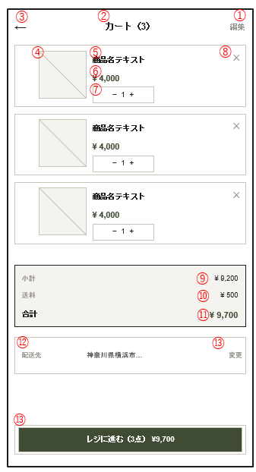

No |  | 画面項目名 | ラベル名 |  | 項目ID |  | 取得テーブル |  |  | 上位 | 種別 |  |  | 表示仕様 | 必須 | 型 | 桁 |  | 入力制限 | 入力制限備考 | 備考
↓header
1 |  | 編集 | +出品 |  | Add Listing |  |  |  |  |  | ボタン |  |  | 活性 |  |  |  |  |  |  | 出品内容編集画面へ遷移する
2 |  | カート数 | カート数 |  | Carts |  |  |  |  |  | ボタン |  |  | 活性 |  |  |  |  |  |  | カートの数を表示する
 | 3 | 戻る | 戻る |  | Return |  |  |  |  |  | ボタン |  |  | 活性 |  |  |  |  |  |  | 前のページに戻る
↓main
4 |  | 商品画像 | 商品画像 |  | ProductImage |  | t_images |  |  |  | ファイル選択 |  |  | 活性 |  | 画像 |  |  |  |  | 商品の画像
5 |  | 商品名 | 商品名 |  | ProductName |  | m_Product |  |  |  | ラベル |  |  | 活性 |  | 文字列 | 50 |  |  |  | 商品の名前の表示
6 |  | 価格 | 価格 |  | Price |  | m_Product |  |  |  | ラベル |  |  | 活性 |  | 数値 | 5 |  |  |  | 価格の表示
7 |  | 数量 | 数量 |  | Quantity |  | t_Cart |  |  |  | ラベル |  |  | 活性 |  | 数値 |  | 5 |  |  | 数量の表示
8 |  | 削除 | 削除 |  | Delete |  | - |  |  |  | ボタン |  |  | 活性 |  |  |  |  |  |  | カートの商品の削除
9 |  | 小計 | 小計 |  | Subtotal |  | t_cart |  |  |  | ラベル |  |  | 活性 |  | 文字列 | 255 |  |  |  | 商品の合計金額の表示
10 |  | 送料 | 送料 |  | Shipping fee |  | - |  |  |  | ラベル |  |  | 活性 |  | 文字列 | 255 |  |  |  | 送料の表示
11 |  | 合計 | 合計 |  | Total |  | - |  |  |  | ラベル |  |  | 活性 |  | 文字列 | 255 |  |  |  | 商品と送料の合算の表示
12 |  | 配送先 | 配送先 |  | Delivery address |  | m_member |  |  |  | ラベル |  |  | 活性 |  | 文字列 | 255 |  |  |  | 配送先情報の表示
13 |  | 変更 | 変更 |  | Change |  | - |  |  |  | ボタン |  |  | 活性 |  |  |  |  |  |  | 配送先の住所を変更する画面に遷移する
14 |  | レジに進む | レジに進む |  | register |  | - |  |  |  | ボタン |  |  | 活性 |  |  |  |  |  |  | 購入手続き画面に遷移する

画面設計書(ログイン画面)
画面設計書 |  |  | システムID |  | 20230711NHIH22000X001-016 |  | 改訂日 | 2026-07-03 |  |  | No. | 16
 |  |  | システム名称 |  | 0 |  | 改訂者 | HAL太郎

画面設計書-画面名

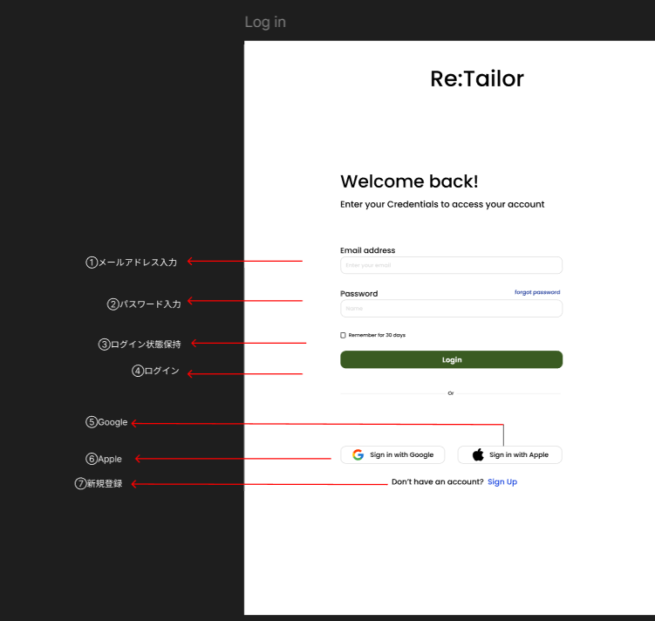

No | 画面項目名 | ラベル名 |  | 項目ID |  | 取得テーブル |  |  | 上位 | 種別 |  |  | 表示仕様 | 必須 | 型 | 桁 | 入力制限 | 入力制限備考 | 備考
↓main
1 | メールアドレス入力 | Email_address |  | Email |  | - |  |  |  | テキストエリア |  |  | 活性 |  | 文字列 | 20 |  |  | メールアドレスを入力する
2 | パスワード入力 | password |  | password |  | - |  |  |  | テキストエリア |  |  | 活性 |  | 文字列 | 20 |  |  | パスワードを入力する(最低8文字)
3 | ログイン状態保持 | Remember for 30 days |  | Remenber |  | - |  |  |  | チェックボックス |  |  | 活性 |  |  |  |  |  | 30日間ログイン状態を保持するためのチェックボックス
4 | ログインボタン | Login |  | Login |  | - |  |  |  | ボタン |  |  | 活性 |  |  |  |  |  | ボタンを押すとログイン完了
5 | Google | SIng in with Google |  | Google |  | - |  |  |  | ボタン |  |  | 活性 |  |  |  |  |  | Googleアカウントを利用する
6 | Apple | Sing in with Apple |  | Apple |  | - |  |  |  | ボタン |  |  | 活性 |  |  |  |  |  | Appleアカウントを利用する
7 | 新規登録 | Sing up |  | Sing_up |  | - |  |  |  | ボタン |  |  | 活性 |  |  |  |  |  | アカウントを持っていない場合新規登録画面に遷移する

画面設計書(出品一覧)
画面設計書 |  |  | システムID |  | 20230711NHIH22000X001-016 |  | 改訂日 | 2026-07-03 |  |  | No. | 16
 |  |  | システム名称 |  | 0 |  | 改訂者 | HAL太郎

画面設計書-画面名

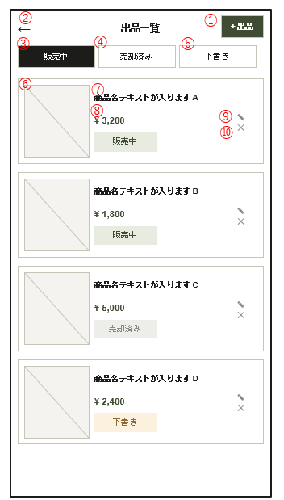

No | 画面項目名 | ラベル名 |  | 項目ID |  | 取得テーブル |  |  | 上位 | 種別 |  |  | 表示仕様 | 必須 | 型 | 桁 |  | 入力制限 | 入力制限備考 | 備考
↓header
1 | 追加出品ボタン | +出品 |  | Add Listing |  |  |  |  |  | ボタン |  |  | 活性 |  |  |  |  |  |  | 出品内容編集画面へ遷移する
2 | 戻るボタン | 戻る |  | Return |  |  |  |  |  | ボタン |  |  | 活性 |  |  |  |  |  |  | 前のページに戻る
↓main
3 | 販売中 | 販売中 |  | On_sale |  |  |  |  |  | ボタン |  |  | 活性 |  |  |  |  |  |  | 販売中の出品を一覧表示する
4 | 売却済み | 売却済み |  | Sold |  |  |  |  |  | ボタン |  |  | 活性 |  |  |  |  |  |  | 売却済みの出品を一覧表示する
5 | 下書き | 下書き |  | Draft |  |  |  |  |  | ボタン |  |  | 活性 |  |  |  |  |  |  | 下書きの出品を一覧表示する
6 | 商品画像 | 商品画像 |  | ProductImage |  | m_Image |  |  |  | ラベル |  |  | 活性 |  | 画像 |  |  |  |  | 出品商品の画像を表示する
7 | 商品名 | 商品名 |  | ProductName |  | m_Product |  |  |  | ラベル |  |  | 活性 |  | 文字列 |  | 20 |  |  | 出品名を表示する
8 | 価格 | 価格 |  | price |  | m_Product |  |  |  | ラベル |  |  | 活性 |  | 数値 | 5 |  |  |  | 価格を表示する
9 | 編集 | 編集 |  | Edit |  |  |  |  |  | ボタン |  |  | 活性 |  |  |  |  |  |  | 出品内容編集画面へ遷移する
10 | 取り下げ | 取り下げ |  | Withdrawal |  |  |  |  |  | ボタン |  |  | 活性 |  |  |  |  |  |  | 出品取り下げ画面へ遷移する

画面設計書(商品取り下げ)
画面設計書 |  |  | システムID |  | 20230711NHIH22000X001-016 |  | 改訂日 | 2026-07-03 |  |  | No. | 16
 |  |  | システム名称 |  | 0 |  | 改訂者 | HAL太郎

画面設計書-画面名

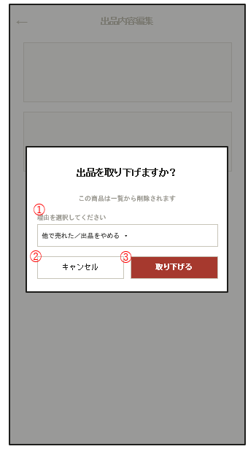

No | 画面項目名 | ラベル名 |  | 項目ID |  | 取得テーブル |  |  | 上位 | 種別 |  |  | 表示仕様 | 必須 | 型 | 桁 | 入力制限 | 入力制限備考 | 備考
↓main
1 | 取り下げ理由 | 取り下げ理由の記入 |  | Reason entry |  | m_Listing Status |  |  |  | テキストエリア |  |  | 活性 |  | 文字列 | 225 |  |  | 商品を取り下げる理由を入力する
2 | キャンセル | キャンセル |  | Cancel |  | - |  |  |  | ボタン |  |  | 活性 |  |  |  |  |  | 取り下げをキャンセルする
3 | 取り下げ | 取り下げ |  | Withdrawal |  | - |  |  |  | ボタン |  |  | 活性 |  |  |  |  |  | 取り下げを行う

画面設計書(会員情報)
画面設計書 |  |  | システムID |  | 20230711NHIH22000X001-016 |  | 改訂日 | 2026-07-03 |  |  | No. | 16
 |  |  | システム名称 |  | 0 |  | 改訂者 | HAL太郎

画面設計書-画面名

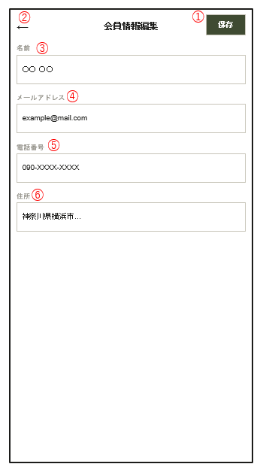

 |  |  |  |  |  |  |  |  |  |  |  |  |  | 変更した方が良いところ
 |  |  |  |  |  |  |  |  |  |  |  |  |  | 商品説明を詳細にわける

No | 画面項目名 | ラベル名 |  | 項目ID |  | 取得テーブル |  |  | 上位 | 種別 |  |  | 表示仕様 |  | 必須 | 型 | 桁 | 入力制限 | 入力制限備考 | 備考
↓header
1 | 保存ボタン | 保存 |  | Save |  | ー |  |  |  | ボタン |  |  | 活性 |  |  |  |  |  |  | 出品情報を更新する
2 | 戻るボタン | 戻る |  | Return |  | ー |  |  |  | ボタン |  |  | 活性 |  |  |  |  |  |  | 出品一覧画面へ遷移する
↓main
3 | 名前 | 名前 |  | Name |  | m_member |  |  |  | テキストエリア |  |  | 活性 |  |  | 文字型 | 20 |  |  | ユーザー名を登録する
4 | メールアドレス | メールアドレス |  | Email |  | m_member |  |  |  | テキストエリア |  |  | 活性 |  |  | 文字型 | 20 |  |  | メールアドレスを登録する
5 | 電話番号 | 電話番号 |  | telmember |  | m_member |  |  |  | テキストエリア |  |  | 活性 |  |  | 文字型 | 20 |  |  | パスワードを登録する(最低8文字)
6 | 住所 | 住所 |  | Address |  | m_member |  |  |  | テキストエリア |  |  | 活性 |  |  | 文字型 | 225 |  |  | 住所を登録する

画面設計書(出品内容編集)
画面設計書 |  |  | システムID |  | 20230711NHIH22000X001-016 |  | 改訂日 | 2026-07-03 |  |  | No. | 16
 |  |  | システム名称 |  | 0 |  | 改訂者 | HAL太郎

画面設計書-画面名

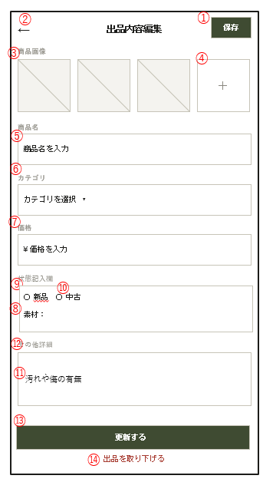

No | 画面項目名 | ラベル名 |  | 項目ID |  | 取得テーブル |  |  | 上位 | 種別 |  |  | 表示仕様 | 必須 | 型 | 桁 |  | 入力制限 | 入力制限備考 | 備考
↓header
1 | 保存ボタン | 保存 |  | Save |  | ー |  |  |  | ボタン |  |  | 活性 |  |  |  |  |  |  | 出品情報を更新する
2 | 戻るボタン | 戻る |  | Return |  | ー |  |  |  | ボタン |  |  | 活性 |  |  |  |  |  |  | 出品一覧画面へ遷移する
↓main
1 | 商品画像 | 商品画像 |  | ProductImage |  | t_images |  |  |  | ファイル選択 |  |  | 活性 |  | 画像 |  |  |  |  | 出品商品の画像を表示する
2 | 画像追加ボタン | 画像追加 |  | addImage |  |  |  |  |  | ボタン |  |  | 活性 |  | - |  |  |  |  | 商品画像を追加する
3 | 商品名 | 商品名 |  | ProductName |  | m_Product |  |  |  | テキストエリア |  |  | 活性 |  | 文字列 | 20 |  |  |  | 出品名を入力する
4 | カテゴリ選択 | カテゴリ選択 |  | CategorySelection |  | m_system |  |  |  | コンボボックス |  |  | 活性 |  | 文字列 | 225 |  |  |  | カテゴリを選択する
5 | 価格入力 | 価格入力 |  | enterPrice |  | - |  |  |  | テキストエリア |  |  | 活性 |  | 数値 |  | 5 |  |  | 価格を入力する
6 | サイズ選択 | サイズ選択 |  | SselectSize |  | m_size |  |  |  | コンボボックス |  |  | 活性 |  | 文字列 | 5 |  |  |  | サイズを選択する
7 | 状態記入欄 | 状態記入 |  | Condition |  | m_Product |  |  |  | テキストエリア |  |  | 活性 |  | 文字列 | 225 |  |  |  | 商品の状態を記入する
8 | 素材 | 素材 |  | material |  | m_Material |  |  |  | チェックボックス |  |  | 活性 |  | 文字列 | 20 |  |  |  | 素材を選択する
9 | 新品 | 新品商品 |  | new |  | m_Listing Status |  |  |  | ラジオボタン |  |  | 活性 |  | 文字列 | 20 |  |  |  | 新品であるかを選択する
10 | 中古 | 中古 |  | used |  | m_Listing Status |  |  |  | ラジオボタン |  |  | 活性 |  | 文字列 | 20 |  |  |  | 中古であるかを選択する
11 | 汚れや傷の有無 | 汚れや傷の有無 |  | conditionIssues |  | m_Listing Status |  |  |  | チェックボックス |  |  | 非活性 |  | 文字列 | 20 |  |  |  | 傷や汚れの状態を選択する
12 | その他(記入) | その他 |  | others |  | m_Listing Status |  |  |  | テキストエリア |  |  | 非活性 |  | 文字列 | 225 |  |  |  | その他の状態を記入する
13 | 更新 | 更新 |  | update |  | - |  |  |  | ボタン |  |  | 活性 |  | - |  |  |  |  | 出品情報を更新する
14 | 取り下げ | 取り下げ |  | withdraw |  | - |  |  |  | ボタン |  |  | 活性 |  | - |  |  |  |  | 出品取り下げ画面へ遷移する

画面設計書(新規登録画面)
画面設計書 |  |  | システムID |  | 20230711NHIH22000X001-016 |  | 改訂日 | 2026-07-03 |  |  | No. | 16
 |  |  | システム名称 |  | 0 |  | 改訂者 | HAL太郎

画面設計書-画面名

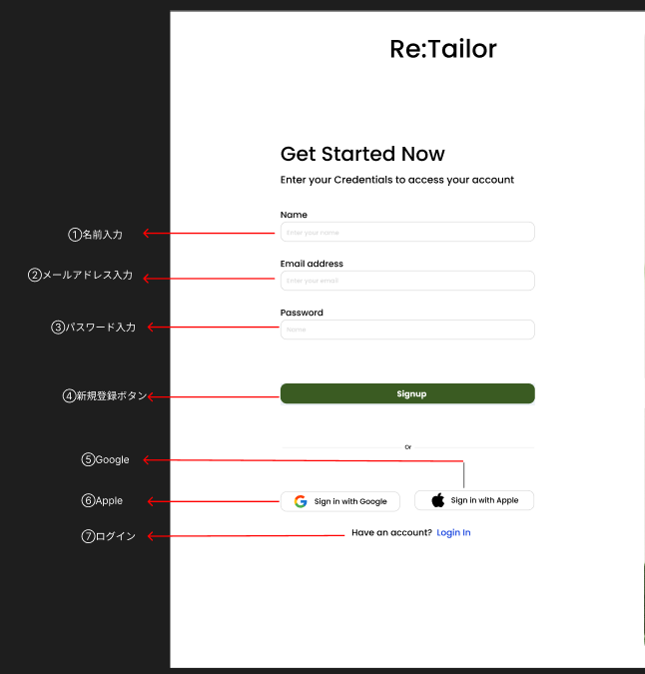

No | 画面項目名 | ラベル名 |  | 項目ID |  | 取得テーブル |  |  | 上位 | 種別 |  |  | 表示仕様 | 必須 | 型 | 桁 | 入力制限 | 入力制限備考 | 備考
↓main
1 | 名前入力 | Name |  | Name |  | ー |  |  |  | テキストエリア |  |  | 活性 |  | 文字列 | 20 |  |  | ユーザー名を登録する
2 | メールアドレス入力 | Email_address |  | Email |  | ー |  |  |  | テキストエリア |  |  | 活性 |  | 文字列 | 20 |  |  | メールアドレスを登録する
3 | パスワード入力 | password |  | password |  | ー |  |  |  | テキストエリア |  |  | 活性 |  | 文字列 | 20 |  |  | パスワードを登録する(最低8文字)
4 | 新規登録ボタン | Sing_up |  | Sing_up |  | ー |  |  |  | ボタン |  |  | 活性 |  |  |  |  |  | ボタンを押すと新規登録完了
5 | Google | SIng in with Google |  | Google |  | ー |  |  |  | ボタン |  |  | 活性 |  |  |  |  |  | Googleアカウントを利用する
6 | Apple | Sing in with Apple |  | Apple |  | ー |  |  |  | ボタン |  |  | 活性 |  |  |  |  |  | Appleアカウントを利用する
7 | ログイン | Login |  | Login |  | ー |  |  |  | ボタン |  |  | 活性 |  |  |  |  |  | アカウントを持っている場合ログイン画面に遷移する

画面設計書(トップページ)
画面設計書 |  |  |  | システムID |  | 20230711NHIH22000X001-016 |  | 改訂日 | 2026-07-03 |  |  | No. | 16
 |  |  |  | システム名称 |  | 0 |  | 改訂者 | HAL太郎

画面設計書-画面名

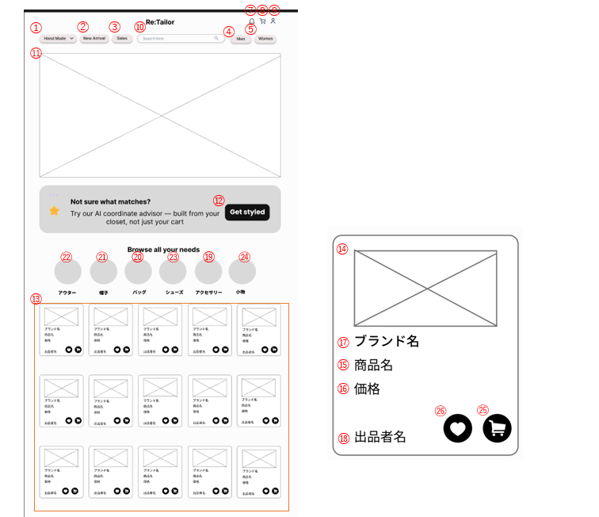

No |  | 画面項目名 | ラベル名 |  | 項目ID |  | 取得テーブル |  |  | 上位 | 種別 |  |  | 表示仕様 | 必須 | 型 | 桁 |  | 入力制限 | 入力制限備考 | 備考
↓header
1 |  | 画面切り替えボタン | HandMade/Usedclothes |  | Screen_switch |  | - |  |  |  | コンボボックス |  |  | 活性 |  | 文字列 | 4 |  |  |  | ハンドメイド画面と古着画面を切り替える
2 |  | 新商品おしらせ | NewArrival |  | NewProducts |  | - |  |  |  | コンボボックス |  |  | 活性 |  | 文字列 | 5 |  |  |  | 新しい商品をお知らせとして表示する
3 |  | セール商品 | Sales |  | sales_items |  | - |  |  |  | ボタン |  |  | 活性 |  |  |  |  |  |  | セール商品を表示する
4 |  | 性別 | Men |  | Men |  | m_member |  |  |  | ボタン |  |  | 活性 |  |  |  |  |  |  | メンズ商品への切り替えボタン
 | 5 | 性別 | Women |  | Women |  | m_member |  |  |  | ボタン |  |  | 活性 |  |  |  |  |  |  | レディース商品への切り替えボタン
6 |  | エラーメッセージ | エラーメッセージ |  | txtMessage |  | - |  |  |  | テキストエリア |  |  | 非活性 |  | 文字列 |  | 225 |  |  | エラーメッセージを表示する
7 |  | 通知 | 通知 |  | Notification |  |  |  |  |  | ボタン |  |  | 活性 |  |  |  |  |  |  | お知らせする項目を選択するボタン
8 |  | カート | カート |  | Cart |  |  |  |  |  | ボタン |  |  | 活性 |  |  |  |  |  |  | カートに入っている商品を表示するボタン
9 |  | プロフィール | 会員 |  | Profile |  | m_member |  |  |  | ボタン |  |  | 活性 |  |  |  |  |  |  | プロフィールを表示するボタン
10 |  | 検索 | 検索 |  | searchBox |  | t_Searth |  |  |  | テキストエリア |  |  | 活性 |  | 文字列 |  | 255 |  |  | 検索欄
↓main
11 |  | 画像 | images |  | images |  | - |  |  |  | ファイル選択 |  |  | 活性 |  | 画像 |  |  |  |  | 商品の画像を表示する
12 |  | AIスタイリング | Get styled |  | Get_styled |  | - |  |  |  | ボタン |  |  | 活性 |  |  |  |  |  |  | ファッションの知識がなくてもAIがスタイルを選んでくれるボタン
13 |  | 商品一覧 | 商品一覧 |  | Product_List |  | m_Product |  |  |  | 一覧 |  |  | 活性 |  |  |  |  |  |  | 商品を一覧で表示する
14 |  | 商品画像 | 商品画像 |  | ProductImage |  | m_Image |  |  |  | ファイル選択 |  |  | 活性 |  | 画像 |  |  |  |  | 商品の画像を表示する
15 |  | 商品名 | 商品名 |  | ProductName |  | m_Product |  |  |  | ラベル |  |  | 活性 |  | 文字列 | 20 |  |  |  | 出品名をで表示する
16 |  | 価格 | 価格 |  | Price |  | m_Product |  |  |  | ラベル |  |  | 活性 |  | 数値 | 5 |  |  |  | 価格を表示する
17 |  | ブランド名 | ブランド名 |  | Brand |  | m_Product |  |  |  | ラベル |  |  | 活性 |  | 文字列 | 20 |  |  |  | ブランドを表示する
18 |  | 出品者名 | 出品者名 |  | Saler |  | m_Listing Status |  |  |  | ラベル |  |  | 活性 |  | 文字列 | 20 |  |  |  | 出品者名を表示する
19 |  | アクセサリー | アクセサリー |  | Accessories |  | m_Category |  |  |  | ボタン |  |  | 活性 |  |  |  |  |  |  | アクセサリー一覧を表示する
20 |  | バッグ | バッグ |  | Bag |  | m_Category |  |  |  | ボタン |  |  | 活性 |  |  |  |  |  |  | バッグ一覧を表示する
21 |  | 帽子 | 帽子 |  | Hat |  | m_Category |  |  |  | ボタン |  |  | 活性 |  |  |  |  |  |  | 帽子一覧を表示する
22 |  | アウター | アウター |  | Outerwear |  | m_Category |  |  |  | ボタン |  |  | 活性 |  |  |  |  |  |  | アウター一覧を表示する
23 |  | シューズ | シューズ |  | Shoes |  | m_Category |  |  |  | ボタン |  |  | 活性 |  |  |  |  |  |  | 靴の一覧を表示する
24 |  | 小物 | 小物 |  | Other |  | m_Category |  |  |  | ボタン |  |  | 活性 |  |  |  |  |  |  | 小物一覧を表示する
25 |  | カート | カート |  | Cart |  | m_Cart |  |  |  | ボタン |  |  | 活性 |  |  |  |  |  |  | 商品をカートに追加するボタン
26 |  | お気に入り | お気に入り |  | favorite |  | m_nice/Favorite/Follow |  |  |  | アイコン |  |  | 活性 |  |  |  |  |  |  | お気に入りに登録できる機能

